测试方法
1、首先连接好治具，稳压电源(RIGOL DP832)的通道一连接治具的“DC24V 磁粉机电源”，通道二连接“DC12V 继电器电源”。

2、RIGOL稳压电源“DP832”USB接入PC。

3、打开电机自动测试软件Motor_AutoTest_Ver1.01.exe，自动识别连接DP832并自动设置电流电压。

4、在PC设备管理器中查看对应的端口号，连接端口。
其中主电机端口指治具中PCB串口，扫码枪指扫码枪的串口，继电器指治具中继电器模块的串口。

5、将待测PCB放上治具，扫码枪扫描PCB上的条形码，自动测试开始。(扫码即开启自动测试，若自动测试过程中需要停止就直接关闭治具上的总电源即可)
自动测试顺序：测试项目栏从上往下，从左到右。
测试通过：显示“OK”，自动测试结束。
测试失败：显示“NG”，自动测试结束，不再进行下一步测试。
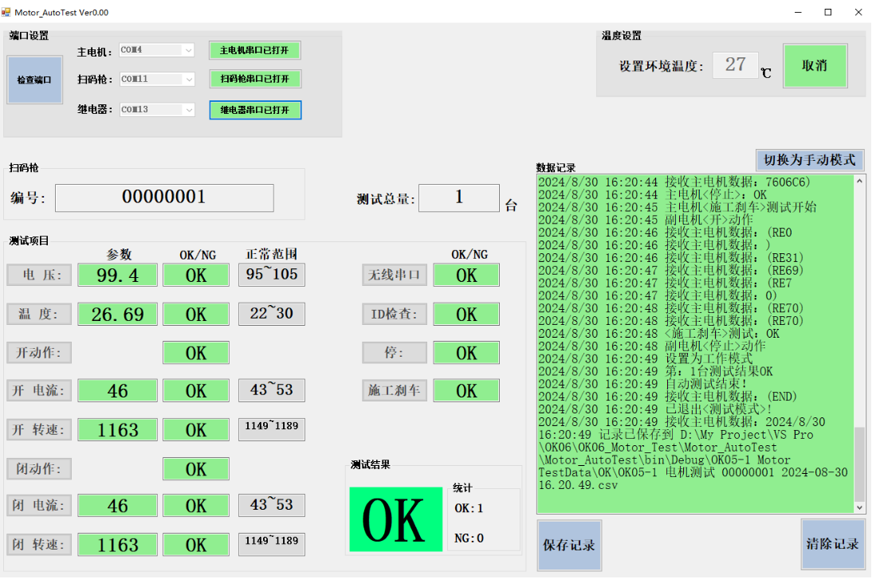

6、一台测试结束之后，换上另一台PCB，扫码即可开始自动测试。

PC软件介绍
端口连接

治具周围的环境温度：默认设置的27℃，可点击“取消”修改温度。

扫码显示数据

测试过程中的履历数据，测试结束自动保存到“OK05-1 Motor TestData -> OK/NG”文件夹中。

测试通过显示绿色“OK”，否则显示红色“NG”
“OK”表示通过，“NG”表示异常
可手动点击保存记录,默认保存到“OK05-1 Motor TestData -> OK/NG”文件夹中。

